综合数据
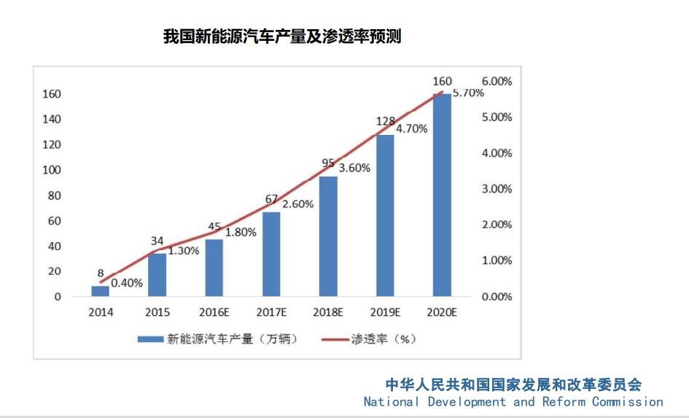
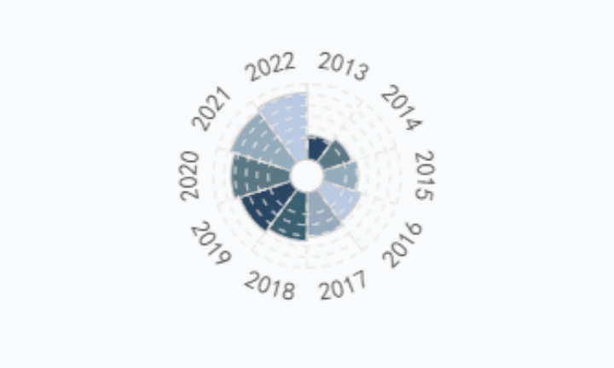

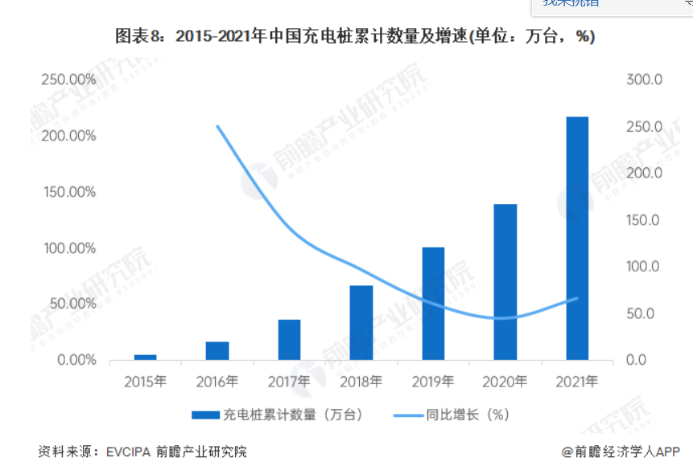
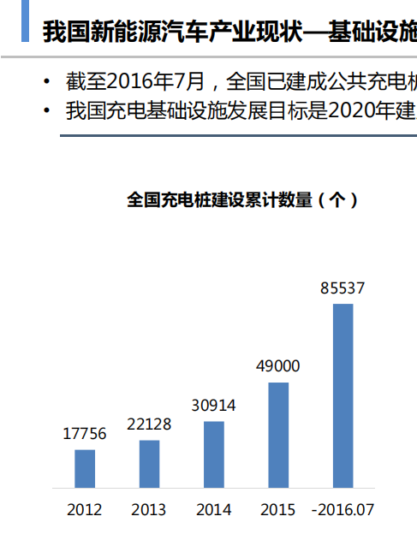
数据来源于: 国家统计局、工信部、新能源汽车协会
https://www.qianzhan.com/
https://www.mmsonline.com.cn/info/331001.shtml
 |  |  |  |  |  |  |  |  |  |  |  |  |  |  |  |  | 年份
 |  |  |  |  |  |  |  |  |  |  |  |  |  |  |  |  | 2013
年份 | 新能源汽车保有量比传统燃油车保有量 | 新能源汽车市场占有率（%） | 新能源汽车市场渗透率（%） | 燃油价格（元/升） | 电动车充电成本（元/千瓦时） | 电动车平均价格（万元） | 燃油车平均价格（万元） | 新能源汽车能源效率（公里/千瓦时） | 燃油车能源效率（公里/升） | 新能源车政府补贴金额（亿元人民币） | 新能源汽车市场规模（万辆） | 新能源汽车企业数量（家） | 新能源汽车专利申请数量（件） | 新能源汽车产业链规模（家） | 新能源汽车充电桩数量（万个） | 新能源汽车产业链规模（家） | 2014
2013 | 0.00033221487658 | 0.9 | 0.1 | 7.5 | 1.2 | 35 | 15 | 4.2 | 12 | 30 | 5 | 300 | 2024 | 230 | 2.2 | 230 | 2015
2014 | 0.00073333272222 | 1.3 | 0.4 | 7.8 | 1.1 | 32 | 14 | 4.5 | 12.2 | 50 | 15 | 500 | 3111 | 280 | 3 | 280 | 2016
2015 | 0.0026135922638 | 2.5 | 1.3 | 7.2 | 1 | 29 | 13 | 4.8 | 12.4 | 70 | 50 | 800 | 4566 | 320 | 4.9 | 320 | 2017
2016 | 0.0049297344021 | 3.1 | 1.8 | 6.5 | 0.9 | 26 | 12 | 5.1 | 12.6 | 100 | 120 | 1200 | 8205 | 370 | 20 | 370 | 2018
2017 | 0.0074101738723 | 5.3 | 2.6 | 6.8 | 0.8 | 23 | 11 | 5.4 | 12.8 | 120 | 250 | 1500 | 12262 | 420 | 52 | 420 | 2019
2018 | 0.011365044141 | 7.2 | 3.6 | 7.2 | 0.7 | 21 | 10 | 5.7 | 13 | 140 | 400 | 1800 | 17647 | 460 | 80 | 460 | 2020
2019 | 0.01517807307 | 9.7 | 4.7 | 7.5 | 0.6 | 19 | 9 | 6 | 13.2 | 160 | 600 | 2000 | 18498 | 500 | 130 | 500 | 2021
2020 | 0.018705062229 | 11.4 | 5.7 | 6.8 | 0.5 | 17 | 8 | 6.3 | 13.4 | 180 | 800 | 2200 | 19739 | 550 | 168 | 550 | 2022
2021 | 0.022758605598 | 13.4 | 6.4 | 7.2 | 0.4 | 15 | 7 | 6.6 | 13.6 | 200 | 1000 | 2400 | 21300 | 590 | 261.7 | 590
2022 | 0.026139994191 | 25.6 | 7.3 | 7.5 | 0.4 | 13 | 6 | 6.9 | 13.8 | 220 | 1200 | 2600 | 24700 | 630 | 370 | 630

保有量对比
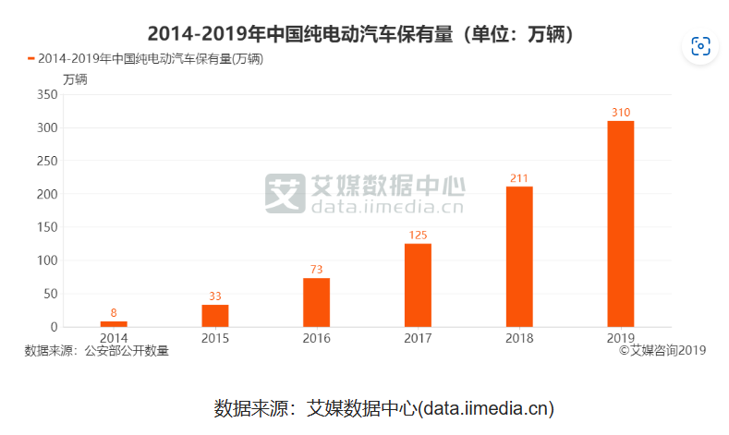
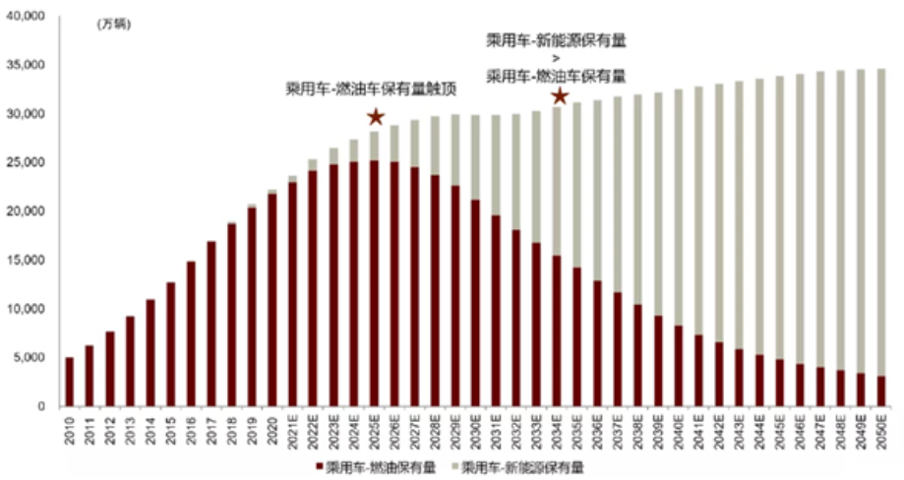
年份 | 传统燃油车市场保有量（万辆） | 新能源汽车保有量（万辆） | 新能源汽车保有量比传统燃油车保有量
2013 | 9030.3 | 3 | 0.00033221487658
2014 | 10909.1 | 8 | 0.00073333272222
2015 | 12626.3 | 33 | 0.0026135922638
2016 | 14808.1 | 73 | 0.0049297344021
2017 | 16868.7 | 125 | 0.0074101738723
2018 | 18565.7 | 211 | 0.011365044141
2019 | 20424.2 | 310 | 0.01517807307
数据来源于: 国家统计局、工信部、新能源汽车协会
2020 | 21919.2 | 410 | 0.018705062229
2021 | 22848.5 | 520 | 0.022758605598
2022 | 24101 | 630 | 0.026139994191

市场占有率对比
数据来源于: 国家统计局、工信部、新能源汽车协会
市场占有率对比
年份 | 传统燃油车市场占有率（%） | 新能源汽车市场占有率（%）
2013 | 99.1 | 0.9
2014 | 98.7 | 1.3
2015 | 97.5 | 2.5
2016 | 96.9 | 3.1
2017 | 94.7 | 5.3
2018 | 92.8 | 7.2
2019 | 90.3 | 9.7
2020 | 88.6 | 11.4
2021 | 86.6 | 13.4
2022 | 74.4 | 25.6

市场渗透率对比
数据来源于: 国家统计局、工信部、新能源汽车协会
年份 | 传统燃油车市场渗透率（%） | 新能源汽车市场渗透率（%）
2013 | 99.9 | 0.1
2014 | 99.6 | 0.4
2015 | 98.7 | 1.3
市场渗透率对比
2016 | 98.2 | 1.8
2017 | 97.4 | 2.6
2018 | 96.4 | 3.6
2019 | 95.3 | 4.7
2020 | 94.3 | 5.7
2021 | 93.6 | 6.4
2022 | 92.7 | 7.3

